상품제안서
블루스톰 F24 미니 휴대용 선풍기 | 상품코드: S42272

 |  |  |  |  |  |  | 02-713-8555 | www.synergygift.co.kr
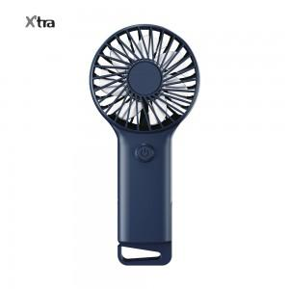 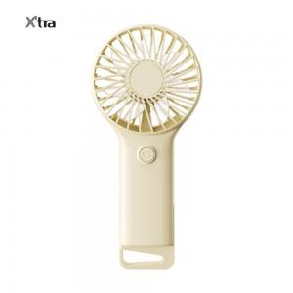 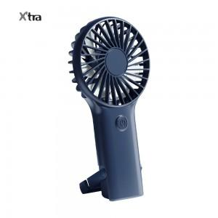

【상세/제작정보】 | - 기본에 충실한 손선풍기 블루스톰F24<br>- 손잡이 후크로 스탠딩 기능가능<br>- 1단 기준 3시간 사용가능한 가성비 끝판왕 손선풍기<br>- 적합등록번호 : R-R-AlT-BLUESTORM-F24 (모델명:BLUE STORM-F24)<br>- 안전인증번호 : YU101484-23001 (모델명 : 14500 500mAh)<br>- 배터리정격 : 3.7V , 500mAh<br>- 소비 전력 : 4.5W<br>- 모터 : 브러시 모터<br>- 바람단계 : 1단 2단 3단<br>- 모터스피드 : 1단 3700rpm, 2단 4400rpm, 3단 4950rpm<br>- 제품 사이즈 : 80 X 27.8 X 170mm<br>- 무게 : 81g | 재질 : ABS

【인쇄/포장옵션】 | 실크, 레이저, 풀칼라 / 포장지포장

【공급단가】 | 수량 | 50~ | 100~ | 300~ | 1,000~ | 5,000~
*VAT별도 | 미스틱네이비 | 5,400원 | 5,200원 | 4,910원 | 4,710원 | 4,550원
 | 바닐라베이지 | 5,400원 | 5,200원 | 4,910원 | 4,710원 | 4,550원

【상품 URL】 | https://www.synergygift.co.kr:443/src/goods_detail.php?gdno=42272

